図1
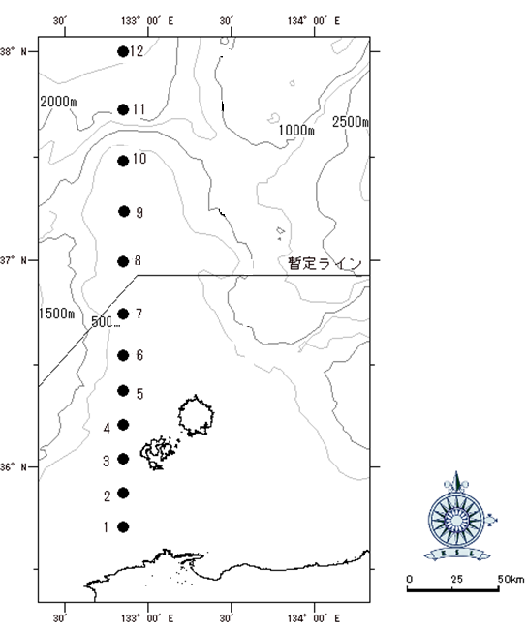

図1.クロマグロ仔魚採集調査地点

図2
A
B
C
D

調査海域
上図A～Dで囲まれた海域
A：N36°30.00 E132°45.00
B：N36°30.00 E133°40.00
C：N35°45.00 E132°45.00
D：N35°45.00 E133°40.00

図2.クロマグロ曳縄釣調査海域

図3
 | 漁獲尾数 |  | 実操業船のCPUE
43736 | 1293 | 43736 | 56.217391304
43737 | 2357 | 43737 | 90.653846154
43738 | 3438 | 43738 | 137.52
43739 | 1981 | 43739 | 79.24
43740 | 2349 | 43740 | 93.96
43741 | 3783 | 43741 | 145.5
43742 | 2428 | 43742 | 93.384615385
43743 | 1561 | 43743 | 67.869565217
43744 | 946 | 43744 | 36.384615385
43745 | 566 |  | 62.888888889
43746 | 0 |  | 0
43747 | 0 |  | 0
43748 | 558 |  | 62
43749 | 601 |  | 66.777777778
43750 | 477 |  | 53
43751 | 289 |  | 32.111111111
43752 | 344 |  | 38.222222222
43753 | 80 |  | 11.428571429
43754 | 364 |  | 45.5
43755 | 461 |  | 51.222222222
43756 | 570 |  | 63.333333333
43757 | 700 |  | 77.777777778
43758 | 616 |  | 68.444444444
43759 | 240 |  | 34.285714286
43760 | 0 |  | 0
43761 | 0 |  | 0
43762 | 0 |  | 0
43763 | 0 |  | 0
43764 | 148 |  | 37
43765 | 84 |  | 28
43766 | 42 |  | 10.5
43767 | 6 |  | 6
43768 | 18 |  | 18
43769 | 0 |  | 0
43770 | 0 |  | 0
43771 | 0 |  | 0
43772 | 0 |  | 0
43773 | 0 |  | 0
43774 | 289 |  | 36.125
43775 | 375 |  | 41.666666667
43776 | 341 |  | 37.888888889
43777 | 0 |  | 0
43778 | 0 |  | 0
43779 | 0 |  | 0
43780 | 358 |  | 39.777777778
43781 | 301 |  | 33.444444444
43782 | 335 |  | 37.222222222
43783 | 366 |  | 40.666666667
43784 | 261 |  | 29
43785 | 212 |  | 23.555555556
...

図3.浦郷および知夫の曳縄釣におけるクロマグロの漁獲量とCPUEの関係
(9/28～10/6は浦郷、10/7～11/25は知夫の養殖用種苗出荷尾数)

